Sheet1
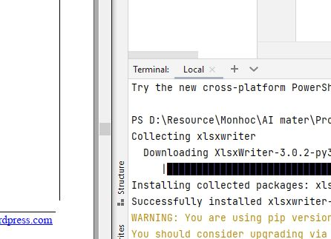
STT | MÃ SẢN PHẨM | TÊN SẢN PHẨM
2 | Sp2 | Bánh mì
3 | Sp3 | Nước ngọt

